Encargos
Quadro de Composição - Encargos Sociais: 81,85% c/ desoneração

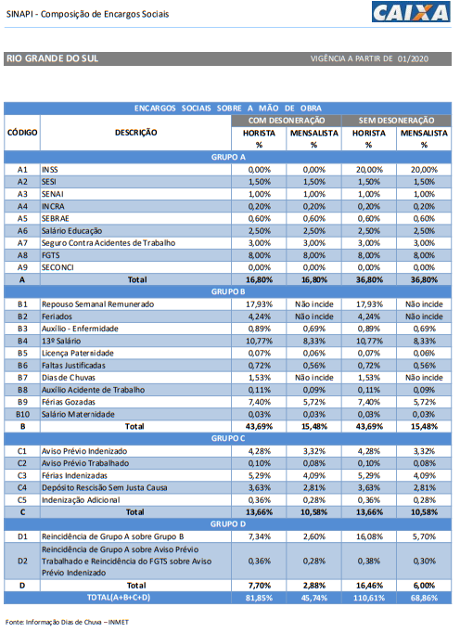

 |  | Tabela retirada do site:
 |  | https://www.caixa.gov.br/Downloads/sinapi-encargos-sociais-sem-desoneracao/ENCARGOS_SOCIAIS_JANEIRO_2020_A_SETEMBRO_2020.pdf
 |  | SINAPI - Cálculos e Parâmetros

Itacurubi, 11 de maio de 2021.

 | ______________________
 | Joana Casalini
 | Responsável Técnica
 | Engenheira Civil
 | CREA RS 216642

